Annexe 7
Tarifs provisoires applicables à partir du 1er janvier 2019 et jusqu'à l'approbation de nouveaux tarifs de distribution par la CWaPE.
2019 | ORES | ANNEXE 7 | Viabilisation de terrain
Viabilisation de terrain | Document de référence: règlement pour l'équipement en gaz de terrain à viabiliser.
 | FORFAITS APPLICABLES A LA VIABILISATION DE TERRAIN

 | Frais de dossier pour viabilisation de terrain: |  | 251 € | par demandeur
 | Par demandeur, on entend toute personne physique ou morale introduisant ou non une demande de viabilisation de terrain. Dans le cas particulier d’une construction ou d’un habitat groupé ou d’une division intervenant dans le cadre d’une donation, d’un partage successoral, de tout autre morcellement résultant d’une opération immobilière, c’est l’auteur de la viabilisation ou ses ayants droits qui est titulaire de l’obligation de paiement de la viabilisation du terrain.
 | Ce montant couvre les frais d’étude préliminaire et reste définitivement acquis à Ores même en cas de non viabilisation du terrain. Si une demande de viabilisation de terrain est introduite par plusieurs demandeurs, ce montant sera facturé autant de fois qu’il y a de demandeurs. Par contre, si plusieurs demandes d’offre sont introduites par le même demandeur (par exemple si le nombre de lots estimés est changé), ce montant ne sera facturé qu’une seule fois.
 | Les frais de dossier pour équipement gaz en zone déjà équipée en gaz ne sont pas à facturer. L’ouverture de dossier est gratuite pour les lotissements sociaux et lorsque le lotisseur est une autorité Communale qui agit en qualité de maître de l’ouvrage.
 | Coûts des travaux d'alimentation en gaz:
 | a. Pour les lotissements sociaux qui répondent aux exigences et conditions légales liées à cette qualification, l’équipement du lotissement est gratuit si le lotissement est situé en zone d’habitat. Si une extension est nécessaire pour alimenter le lotissement, une étude de rentabilité est réalisée dont seul le déficit est facturé. Les raccordements individuels des habitations suivent les prescriptions générales.
 | b. Pour tous les secteurs Ores
 | Ores procède à un calcul de rentabilité suivant les modalités imposées par la CWaPE. Le calcul de rentabilité est réalisé sur l’ensemble des travaux d’extension du réseau et d’équipement du terrain, en tenant compte des synergies possibles avec les travaux d’électricité. Si la rentabilité est positive, les travaux seront pris en charge par Ores. Si le résultat du calcul de rentabilité révèle un déficit et que la commune impose le gaz, le demandeur se voit facturer le déficit de rentabilité. Les travaux hors lotissement sont toujours intégralement réalisés par Ores (terrassement, pose de canalisation et mise en gaz).
 | Les montants forfaitaires à charge du demandeur couvrent les frais de construction du réseau gaz le long des limites du terrain à viabiliser et tiennent compte du fait que les tranchées sont soit ouvertes par le demandeur soit par Ores :
 | - éventuellement pose réseau moyenne pression, construction du bâtiment, équipement et raccordement d’une cabine préfabriquée standard éventuelle, à l'exception des frais provenant de finitions particulières exigées au permis de bâtir de la cabine gaz. Ces éventuels frais supplémentaires font l'objet d'une offre ou d'une facture dont le montant est à charge du demandeur ou du titulaire de l'obligation de paiement, - pose du réseau basse pression, - la fourniture de 10 m³/h par parcelle. Ores bénéficie d'un terrain mis à disposition par le demandeur, si nécessaire, selon les conditions du règlement pour la viabilisation de terrain et destiné à la construction et l'aménagement d'une cabine gaz par Ores.
 | c. Les montants ne comprennent pas la réalisation des raccordements individuels (éventuellement gratuits si conformes au décret gaz)

 | Equipement Gaz (prix par mètre hors TVA)
 | Tranchées ouvertes par Ores |  | 131 €
 | Tranchées ouvertes par le demandeur |  | 89 €

 | Définition du mètre de voirie et schématique:
 | Ce sont les mètres courant du terrain à viabiliser, en limite de propriété privée, qui longent la voirie existante équipée ou non et, s'il y en a, la (les) nouvelles(s) voirie(s) à créer.
 | La longueur à prendre en considération pour déterminer les mètres dans le calcul du forfait correspond dans tous les cas à la longueur totale de la parcelle face à la (les) voirie(s) existante(s) ou à créer. Dans le cas où plusieurs voiries longent le terrain et pour autant que la disposition définitive des futures habitations soit précisée lors de la demande, il sera tenu compte du (des) raccordement(s) physique(s) envisagé(s) des futures habitations pour déterminer la (les) projection(s) à prendre en considération par rapport aux voiries.

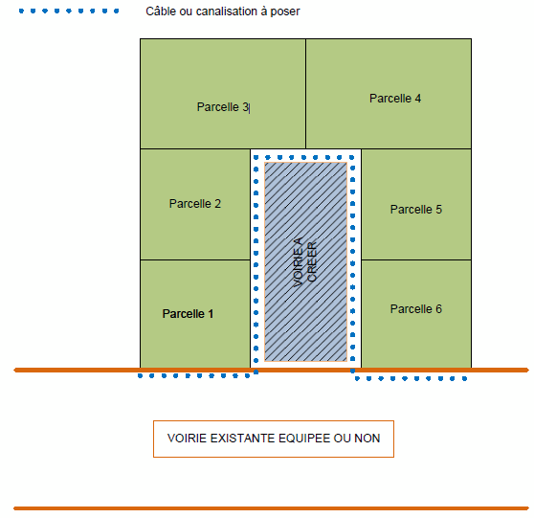

 | Modalités particulières d'application :
 | Lors d’une division intervenant dans le cadre d’une donation, d’un partage successoral, d’un acte involontaire ou autres ;
 | les tarifs de viabilisation forfaitaires (*) et les règles reprises ci-dessous sont d'application :
 | - d’une part, les mètres de voirie ne s’appliquent plus à l’entièreté du terrain mais uniquement à la partie du (des) terrain(s) sur la(les)quelle(s) une (des) nouvelle(s) construction(s) est (sont) envisagée(s) et
 | - d’autre part, la longueur maximale du terrain de chaque parcelle constructible prise en compte est limitée à 20 mètres (longueur moyenne en Wallonie d’une parcelle) par parcelle issue du morcellement tel que visé dans la définition de terrain à viabiliser repris à l’article 2 du règlement d'Ores.
 | Les tarifs de viabilisation forfaitaires (*) sont d’application.

